槽鋼
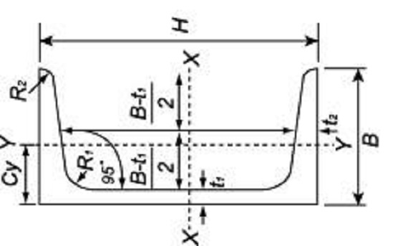
槽鋼
H x B | t1 | t2 | r1 | r2 | 斷面積 | 單位重量 | 備註
 | (mm) | (mm) | (mm) | (mm) | (c㎡) | (kg/m)
50 x 25 | 5 |  |  |  |  | 3.66
65 x 32 | 4 | 6 | 7 | 3.5 | 6.088 | 4.78
75 x 40 | 5 | 7 | 8 | 4 | 8.818 | 6.92 | 常用鋼種
100 x 50 | 5 | 7.5 | 8 | 4 | 11.92 | 9.36 | 常用鋼種
125 x 65 | 6 | 8 | 8 | 4 | 17.11 | 13.4 | 常用鋼種
150 x 70 | 6 | 8.5 | 9 | 4.5 | 20.09 | 15.8
150 x 75 | 6.5 | 10 | 10 | 5 | 23.71 | 18.6 | 常用鋼種
150 x 75 | 9 | 12.5 | 15 | 7.5 | 30.59 | 24
150 x 90 | 6 | 10.5 | 9 | 4.5 | 26.85 | 21.1
150 x 90 | 9 | 14 | 16 | 8 | 36.85 | 28.9
150 x 90 | 12 | 17.5 | 23 | 11.5 | 46.68 | 36.6
180 x 75 | 7 | 10.5 | 11 | 5.5 | 27.2 | 21.4 | 常用鋼種
180 x 75 | 10 | 13.5 | 17.5 | 23 | 36.37 | 28.6
180 x 75 | 12 | 15.5 | 21 | 10.5 | 42.28 | 33.2
180 x 90 | 7.5 | 12.5 | 13 | 6.5 | 34.57 | 27.1
180 x 90 | 10 | 15.5 | 19 | 9.5 | 43.74 | 34.3
180 x 90 | 12.5 | 18.5 | 25 | 12.5 | 52.81 | 41.5
200 x 70 | 7 | 10 | 11 | 5.5 | 26.92 | 21.1
200 x 80 | 7.5 | 11 | 12 | 6 | 31.33 | 24.6 | 常用鋼種
200 x 80 | 9 | 13.5 | 16 | 8 | 37.84 | 29.7
200 x 80 | 10.5 | 15.5 | 20.5 | 10 | 43.66 | 34.3
200 x 90 | 8 | 13.5 | 14 | 7 | 38.65 | 30.3 | 常用鋼種
200 x 90 | 10 | 15.5 | 19 | 9.5 | 45.74 | 35.9
200 x 90 | 12 | 18 | 24 | 12 | 53.59 | 42.1
230 x 80 | 8 | 12 | 13/th> | 6.5 | 36.12 | 28.4
230 x 80 | 10 | 15 | 19.5 | 9.5 | 45.01 | 35.3
230 x 80 | 12 | 17.5 | 24.5 | 12 | 52.99 | 41.6
230 x 90 | 8.5 | 13.5 | 15 | 7.5 | 42.14 | 33.1
230 x 90 | 10.5 | 16 | 20 | 10 | 50.64 | 39.8
230 x 90 | 12.5 | 18.5 | 25 | 12.5 | 59.06 | 46.4
250 x 80 | 8 | 12.5 | 14 | 7 | 38.51 | 30.2
250 x 80 | 10 | 15 | 19.5 | 9.5 | 47.01 | 36.9
250 x 80 | 12 | 17.5 | 24.5 | 12 | 55.39 | 43.5
250 x 90 | 9 | 13 | 14 | 7 | 44.07 | 34.6 | 常用鋼種
250 x 90 | 11 | 14.5 | 17 | 8.5 | 51.17 | 40.2
250 x 90 | 13 | 18 | 24 | 12 | 61.73 | 48.5
280 x 100 | 9 | 13 | 14 | 7 | 49.37 | 38.8
280 x 100 | 11.5 | 16 | 18 | 9 | 61.37 | 48.2
280 x 100 | 13 | 18 | 21 | 10.5 | 68.87 | 54.1
300 x 90 | 9 | 13 | 14 | 7 | 48.57 | 38.1 | 常用鋼種
300 x 90 | 10 | 15.5 | 19 | 9.5 | 55.74 | 43.8 | 常用鋼種
300 x 90 | 10.5 | 15.5 | 19 | 9.5 | 57.09 | 44.8
300 x 90 | 12 | 16 | 19 | 9.5 | 61.9 | 48.6
300 x 90 | 13 | 19.5 | 23 | 11.5 | 70.41 | 55.3
300 x 100 | 10 | 16 | 17 | 8.5 | 59.56 | 46.8
300 x 100 | 12 | 18 | 21 | 10.5 | 68.83 | 54
300 x 100 | 14 | 20 | 24 | 12 | 77.91 | 61.2
380 x 100 | 10.5 | 16 | 18 | 9 | 69.39 | 54.5
380 x 100 | 13 | 16.5 | 18 | 9 | 78.96 | 62 | 常用鋼種
380 x 100 | 13 | 20 | 24 | 12 | 85.71 | 67.3
380 x 100 | 15.5 | 23.5 | 29 | 14.5 | 100.8 | 79.1
425 x 100 | 10.5 | 16 | 18 | 9 | 74.11 | 58.2
425 x 100 | 13 | 19.5 | 24 | 12 | 90.69 | 71.2
425 x 100 | 15.5 | 23.5 | 29 | 14.5 | 107.8 | 84.6

H 鋼
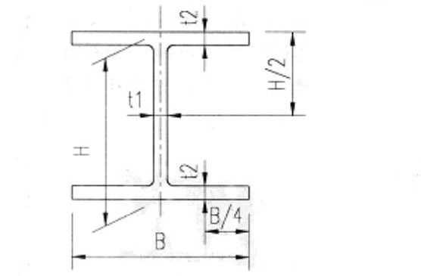

稱呼寸法(mm) | 標準斷面寸法(mm) | t1 | t2 | R | 斷面積 | 單位重量 | 備註
高度 x 邊 | H x B | (mm) | (mm) | (mm) | (c㎡) | (kg/m)
100 x 50 | 100 x 50 | 5 | 7 | 8 | 11.85 | 9.3 |  |  | 斷面 | 0.582 | 0.3 |  |  | 1 | M2
100 x 100 | 100 x 100 | 6 | 8 | 8 | 21.59 | 16.9 | 常用鋼種 |  |  |  |  |  |  | 10000 | CM2
125 x 60 | 125 x 60 | 6 | 8 | 8 | 16.69 | 13.1 |  |  | 周長 | 2.34 | M
125 x 125 | 125 x 125 | 6.5 | 9 | 8 | 30 | 23.6 | 常用鋼種 |  | 面積 | 187.2 | CM2
150 x 75 | 150 x 75 | 5 | 7 | 8 | 17.85 | 14 | 常用鋼種 |  |  | 0.01872 | M2
150 x 100 | 148 x 100 | 6 | 9 | 8 | 26.35 | 20.7 | 常用鋼種 |  | HP/A | 125
150 x 150 | 150 x 150 | 7 | 10 | 8 | 39.65 | 31.1 | 常用鋼種
175 x 90 | 175 x 90 | 5 | 8 | 8 | 22.9 | 18 | 常用鋼種
175 x 125 | 169 x 125 | 5.5 | 8 | 12 | 29.65 | 23.3
175 x 175 | 175 x 175 | 7.5 | 11 | 13 | 51.42 | 40.4 | 常用鋼種
200 x 100 | 198 x 99 | 4.5 | 7 | 8 | 22.69 | 17.8 |  |  | 斷面 | 0.6 | 0.6 |  | 1 | M2 | 10000 | CM2
 | 200 x 100 | 5.5 | 8 | 8 | 26.67 | 20.9 | 常用鋼種
200 x 150 | 194 x 150 | 6 | 9 | 8 | 38.11 | 29.9 | 常用鋼種 |  | 周長 | 3.576 | M | 1.788
200 x 200 | 200 x 200 | 8 | 12 | 13 | 63.53 | 49.9 | 常用鋼種 |  | 面積 | 187.2 | CM2
 | 208 x 208 | 10 | 16 | 13 | 83.69 | 65.7 |  |  |  | 0.01872 | M2 | 0.00936
 | 200 x 204 | 12 | 12 | 13 | 71.53 | 56.2 |  | 2 | HP/A | 191.02564103 |  | 191.02564103
250 x 125 | 250 x 125 | 6 | 9 | 8 | 36.97 | 29 | 常用鋼種
250 x 175 | 244 x 175 | 7 | 11 | 13 | 55.49 | 43.6 | 常用鋼種
250 x 250 | 248 x 249 | 8 | 13 | 13 | 83.95 | 65.9
 | 250 x 250 | 9 | 14 | 13 | 91.43 | 71.8 | 常用鋼種
 | 244 x 252 | 11 | 11 | 13 | 81.31 | 63.8
 | 250 x 255 | 14 | 14 | 13 | 103.9 | 81.6
294X200 | 294X200 | 8 | 12 | 13 |  | 55.8
300 x 150 | 298 x 149 | 5.5 | 8 | 13 | 40.8 | 32
 | 300 x 150 | 6.5 | 9 | 13 | 46.78 | 36.7 | 常用鋼種
300 x 300 | 298 x 299 | 9 | 14 | 13 | 83.95 | 65.9
 | 300 x 300 | 10 | 15 | 13 | 118.4 | 93 | 常用鋼種
 | 300 x 300 | 11 | 12 | 18 | 105.1 | 82.5
 | 304 x 301 | 11 | 17 | 13 | 133.5 | 105
 | 294 x 302 | 12 | 12 | 13 | 106.3 | 83.4
300 x 200 | 294 x 200 | 8 | 12 | 13 | 71.05 | 55.8 | 常用鋼種
 | 298 x 201 | 9 | 14 | 13 | 99.53 | 64.4
 | 300 x 305 | 15 | 15 | 13 | 133.4 | 105
350 x 175 | 346 x 174 | 6 | 9 | 13 | 52.45 | 41.2
 | 350 x 175 | 7 | 11 | 13 | 62.91 | 49.4 | 常用鋼種
350 x 250 | 336 x 249 | 8 | 12 | 13 | 86.17 | 67.6
 | 340 x 250 | 9 | 14 | 13 | 99.53 | 78.1 | 常用鋼種
350 x 350 | 344 x 348 | 10 | 16 | 13 | 144 | 113
 | 350 x 350 | 12 | 19 | 13 | 171.9 | 135 | 常用鋼種
 | 338 x 351 | 13 | 13 | 13 | 133.3 | 105
 | 356 x 352 | 14 | 22 | 13 | 200 | 157
 | 344 x 354 | 16 | 16 | 13 | 164.6 | 129
 | 350 x 357 | 19 | 19 | 13 | 196.4 | 154
400 x 200 | 369 x 199 | 7 | 11 | 13 | 71.41 | 56.1
 | 400 x 200 | 8 | 13 | 13 | 83.37 | 65.4 | 常用鋼種
400 x 300 | 386 x 299 | 9 | 14 | 13 | 117.4 | 92.2
 | 390 x 300 | 10 | 16 | 13 | 133.2 | 105 | 常用鋼種
400 x 400 | 394 x 398 | 11 | 18 | 22 | 186.8 | 147
 | 400 x 400 | 13 | 21 | 22 | 218.7 | 172 | 常用鋼種
 | 388 x 402 | 15 | 15 | 22 | 178.5 | 140
 | 406 x 403 | 16 | 24 | 22 | 254.9 | 200
 | 394 x 405 | 18 | 18 | 22 | 214.4 | 168
 | 414 x 405 | 18 | 28 | 22 | 295.4 | 232
 | 428 x 407 | 20 | 35 | 22 | 360.7 | 283
 | 400 x 408 | 21 | 21 | 22 | 250.7 | 197
 | 458 x 417 | 30 | 50 | 22 | 528.6 | 415
 | 498 x 432 | 45 | 70 | 22 | 770.1 | 605
450 x 200 | 446 x 199 | 8 | 12 | 13 | 82.97 | 65.1
 | 450 x 200 | 9 | 14 | 13 | 95.43 | 74.9 | 常用鋼種
450 x 300 | 434 x 299 | 10 | 15 | 13 | 131.6 | 103
 | 440 x 300 | 11 | 18 | 13 | 153.9 | 121 | 常用鋼種
500 x 200 | 496 x 199 | 9 | 14 | 13 | 99.29 | 77.9
 | 500 x 200 | 10 | 16 | 13 | 112.2 | 88.2 | 常用鋼種
 | 506 x 201 | 11 | 19 | 13 | 129.3 | 102
500 x 300 | 482 x 300 | 11 | 15 | 13 | 141.2 | 111 | 常用鋼種
 | 488 x 300 | 11 | 18 | 13 | 159.2 | 125 | 常用鋼種
500 x 500 | 500 x 500 | 25 | 25 | 26 | 368.3 | 289
550 x 200 | 546 x 199 | 10 | 14 | 13 | 109 | 85.5
 | 550 x 200 | 10 | 18 | 13 | 124.8 | 98
 | 554 x 201 | 11 | 18 | 22 | 133.5 | 105
 | 560 x 202 | 12 | 21 | 22 | 151.2 | 119
 | 564 x 203 | 13 | 23 | 13 | 162.2 | 127
600 x 200 | 596 x 199 | 10 | 15 | 13 | 117.8 | 92.5
 | 600 x 200 | 11 | 17 | 13 | 131.7 | 103 | 常用鋼種
 | 606 x 201 | 12 | 20 | 13 | 149.8 | 118
 | 612 x 202 | 13 | 23 | 13 | 168 | 132
600 x 300 | 582 x 300 | 12 | 17 | 13 | 169.2 | 133 | 常用鋼種
 | 588 x 300 | 12 | 20 | 13 | 187.2 | 147 | 常用鋼種
 | 594 x 302 | 14 | 23 | 13 | 217.1 | 170 | 常用鋼種
700 x 300 | 692 x 300 | 13 | 20 | 18 | 207.5 | 163 | 常用鋼種
 | 700 x 300 | 13 | 24 | 18 | 231.5 | 182 | 常用鋼種
 | 708 x 302 | 15 | 28 | 18 | 269.7 | 212
800 x 300 | 792 x 300 | 14 | 22 | 18 | 239.5 | 188
 | 800 x 300 | 14 | 26 | 18 | 263.5 | 207 | 常用鋼種
 | 912 x 302 | 18 | 34 | 18 | 360.1 | 283
900 x 300 | 890 x 299 | 15 | 23 | 18 | 266.9 | 210
 | 900 x 300 | 16 | 28 | 18 | 305.8 | 240
 | 912 x 302 | 18 | 37 | 18 | 360.1 | 283

T鋼
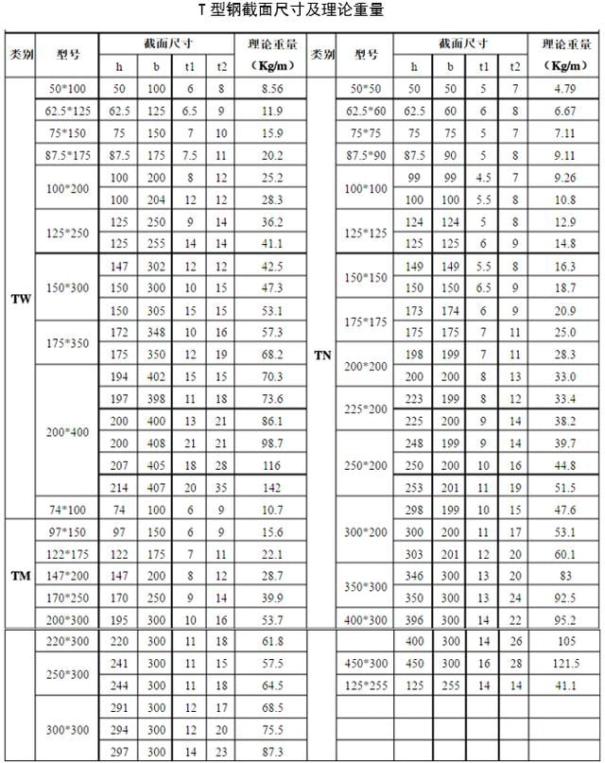
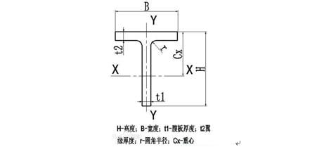

結構方鋼
